Útmutató
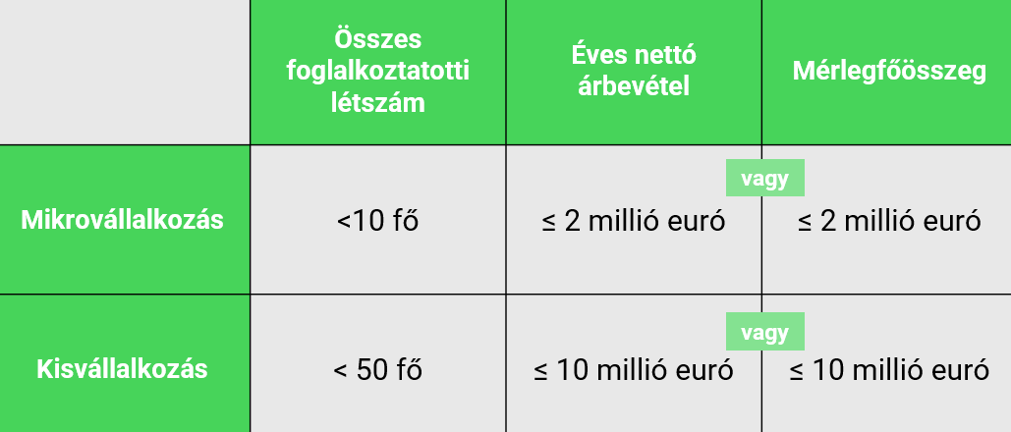
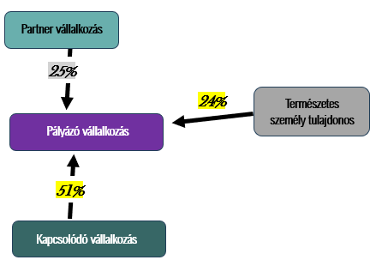
DIMOP Plusz-1.2.6/B-26 5/a. sz. melléklet - Nyilatkozat KKV minősítéshez - komplex A sablon NEM minden fülének kitöltése szükséges! A PÁLYÁZÓ fül kitöltése minden esetben kötelező, az azon jelzettek alapján pedig további lapfülek kitöltése szükséges, mely függ a pályázó vállalkozás kapcsolati hálójától (hány kapcsolódó -, illetve partnervállalkozással rendelkezik).

FIGYELEM! Az 5/a. sz. melléklet - Nyilatkozat KKV minősítéshez - komplex sablon kitöltése abban az esetben szükséges, - ha a pályázó vállalkozás tulajdonosa nem természetes személy, vagy - ha a pályázó vállalkozás tulajdonosa természetes személy, de egyéb más vállalkozásban is van befolyása, vagy - ha a pályázó vállalkozás rendelkezik egyéb más vállakozásban befolyással. Pl. Ha egy Bt. nyújt be támogatási kérelmet, melynek a tulajdonosa egy Kft. Ha a pályázó vállalkozás tulajdonosa egy vagy több természetes személy, azonban a természetes személyeknek van egyéb más vállalkozásban is befolyása. Abban az esetben, ha a fentebbiek nem állnak fenn, akkor a pályázó vállakozás KKV minősítéséhez egy egyszerűsített sablon áll rendelkezésre (5/b. sz. melléklet - Nyilatkozat KKV minősítéshez - egyszerűsített), azt szükséges kitölteni és benyújtani, mely szintén elérhető a palyazat.gov.hu weboldalon. Pl. A pályázó vállalkozás egyéni vállalkozó, akinek egyéb vállalkozásban nincs befolyása. A pályázó vállalkozás Bt., melynek tulajdonosai természetes személyek, akiknek nincs más vállalkozásban befolyása, továbbá a pályázó vállalkozásnak (Bt.-nek) sincs egyéb más vállalkozásban. befolyása

Kitöltési Útmutató A KKV minősítés meghatározása a kis-és középvállalkozásokról, fejlődésük támogatásáról szóló 2004. évi XXXIV. törvény (továbbiakban: KKV tv.) alapján, az abban meghatározott fogalmak, szabályok szerint történik. Felhívjuk a figyelmet, hogy a KKV tv. 19. § 5. pontja értelmében vállalkozásnak minősül: „a gazdasági tevékenységet folytató jogalany, különösen az egyéni vállalkozó, az egyéni cég, a gazdasági társaság, az ügyvédi iroda, a szövetkezet, a vízitársulat, a víziközmű társulat, az erdőbirtokossági társulat, továbbá a mezőgazdasági termeléssel, halgazdálkodással, mezőgazdasági feldolgozással és forgalmazással, erdőgazdálkodással és vadgazdálkodással foglalkozó jogalany és természetes személy, a vagyonkezelő alapítvány, a külföldi vállalkozás magyarországi fióktelepe, az egyházi jogi személy;” Fontos megjegyezni, hogy a KKV tv. nem taxatív módon sorolja fel a vállalkozásokat, hanem példálózó jelleggel kiemeli a gyakori vállalkozásokat, de nem csak kizárólag ezen formák minősülhetnek vállalkozásoknak. A DIMOP Plusz-1.2.6/B-26 kódszámú felhívásra mikro-, és kisvállalkozások nyújthatnak be támogatási kérelmet. Jelen dokumentum célja, hogy ez alapján megállapításra kerüljön a támogatást igénylő vállalkozásról a KKV minősítése. A KKV minősítés elvégzéséhez és a dokumentum megfelelő kitöltéséhez a támogatást igénylő vállalkozásnak szükséges megadnia tulajdonosi adatait, valamint az elmúlt három üzleti évre vonatkozóan (amennyiben releváns) a pénzügyi, létszám adatait, továbbá amennyiben rendelkezik partner-, vagy kapcsolódó vállalkozással, akkor ezen vállalkozások adatait. Ahhoz, hogy egy vállalkozás mikro-, vagy kisvállalkozásnak minősüljön, meg kell felelnie a foglalkoztatotti létszámra vonatkozó kritériumnak. Az éves nettó árbevételre vagy a mérlegfőösszegre vonatkozó küszöbérték közül azonban választhat (amennyiben két pénzügyi adattal rendelkezik), mindkét követelménynek nem kell megfelelnie, vagyis az egyiket túllépheti ané

PÁLYÁZÓ
I. BLOKK: PÁLYÁZÓ VÁLLALKOZÁS SAJÁT ADATAI:
I.1. ALBLOKK: PÁLYÁZÓ VÁLLALKOZÁS ALAPADATAI:
 | Pályázó vállalkozás megnevezése: |  | Amennyiben a vállalkozás érintett volt átalakulásban, akkor ennek típusát (pl.: beolvadás, kiválás, különválás, összeolvadás, formaváltás) szükséges rögzíteni az "Átalakulás típusa (ha releváns)" mezőben, valamint az "Utolsó átalakulás dátuma (ha releváns)" mezőben megadni annak időpontját. A cégközlönyben közzétett közlemény alapján szükséges az adatokat rögzíteni. Ha több alkalommal volt érintett a vállalkozás átalakulással, akkor a legutolsó átalakulásra vonatkozóan adja meg az adatot. Továbbá, ha jelenleg van folyamatban a vállalkozás átalakulása, akkor kérjük, hogy az erre vonatkozó körülményeket az "Egyéb információ az átalakulásról (ha releváns)" mezőben rögzítse.
 | Pályázó vállalkozás adószáma:
 | Vállalkozás alakulásának dátuma:
 | Vállalkozás bejegyzésének dátuma:
 | Utolsó átalakulás dátuma (ha releváns):
 | Átalakulás típusa (ha releváns):
 | Egyéb információ az átalakulásról (ha releváns):

I.2. ALBLOKK: PÁLYÁZÓ VÁLLALKOZÁS GAZDÁLKODÁSI ADATAI:
 | Kérjük adja meg az utolsó három lezárt üzleti évre vonatkozóan vállalkozása alábbi adatait. Természetesen, ha vállalkozása még csak egy vagy két lezárt üzleti évvel rendelkezik, csak azokra szolgáltasson adatot, a nem releváns sor üresen hagyandó. Amennyiben a vállalkozása esetén beszámoló közzétételi kötelezettsége áll fenn, az adatokat a https://e-beszamolo.im.gov.hu/oldal/kezdolap oldalról letölthető beszámolóival összhangban adja meg. Amennyiben beszámoló készítésére nem kötelezett a vállalkozás, akkor az adóbevallásban, illetve a nyilvántartásokban (pl. foglalkoztatottak száma) szerepelnek a releváns adatok, ebben az esetben a mérlegfőösszeg nem értelmezhető, ezért nem szükséges kitölteni. Kérjük, a kitöltésnél ügyeljen arra, hogy az e-beszámoló felületen az adatok ezer vagy millió forintban kerülnek feltüntetésre. Továbbá előfordulhat, hogy a beszámoló forinttól eltérő devizában készült. Kérjük, hogy a táblázatban a pontos összeget rögzítse, forintban megadva! Speciális esetek: Előfordulhat, hogy az alábbiak közül valamelyik üzleti év csak tört évként értelmezhető a pályázó vállalkozásnál. Ebben az esetben az árbevétel adatot évesíteni szükséges, a létszám adatot és a mérlegfőösszeget - ha az értelmezhető - azonban nem. Évesített árbevétel = (Tört év árbevétele / a beszámolóban szereplő működési napok száma) × adott év napjainak száma Amennyiben valamely üzleti évre adónem áttérés miatt két beszámoló készült, a következők szerint kell eljárni: az árbevétel adatokat össze kell adni, a két létszám adatból átlagot kell számolni, a mérlegfőösszeg adat esetén pedig az időben frissebb (második) adatot kell feltüntetni. Átlagos létszám = (Első beszámoló létszáma + Második beszámoló létszáma) / 2 N = utolsó lezárt üzleti év, N-1 = utolsó előtti lezárt év, N-2 = utolsó előtti lezárt évet megelőző év.
 |  | Üzleti év kezdete | Üzleti év vége | Üzleti évben átlagosan foglalkoztatottak száma (fő) | Éves nettó árbevétel (Ft) | Mérlegfőösszeg (Ft)
 | N
 | N-1
 | N-2

 | A KKV tv. szerint a KKV besoroláshoz meg kell állapítani, hogy a vállalkozás önálló, kapcsolódó vagy partner vállalkozásnak számít, melynek fogalmait a KKV tv. 4. §-a részletezi: "(3) Kapcsolódó vállalkozások azok, amelyek egymással az alábbiakban felsorolt valamely kapcsolatban állnak: a) egy vállalkozás egy másik vállalkozásban a szavazatok többségével rendelkezik, vagy b) egy vállalkozás egy másik vállalkozásban jogosult arra, hogy a vezető tisztségviselők vagy a felügyelő bizottság tagjai többségét megválassza vagy visszahívja, vagy c) egy vállalkozás egy másik vállalkozás felett a tulajdonosokkal (részvényesekkel) kötött szerződés vagy a létesítő okirat rendelkezése alapján – függetlenül a tulajdoni hányadtól, a szavazati aránytól, a megválasztási és visszahívási jogtól – döntő irányítást, ellenőrzést gyakorol, vagy d) egy vállalkozás egy másik vállalkozásban – más tulajdonosokkal (részvényesekkel) kötött megállapodás alapján – a szavazatok többségét egyedül birtokolja. (4) Kapcsolódó vállalkozásnak minősülnek azok a vállalkozások és a 19. § 1. pontjában meghatározott befektetők is, amelyek egy vagy több másik vállalkozáson keresztül állnak egymással a (3) bekezdésben meghatározott kapcsolatban. (5) Kapcsolódó vállalkozásnak minősülnek továbbá azok a vállalkozások, amelyek egy természetes személy vagy közösen fellépő természetes személyek egy csoportja révén a (3) és (4) bekezdésben meghatározott jellegű kapcsolatban állnak egymással, amennyiben tevékenységüket vagy tevékenységük egy részét az érintett piacon vagy egymással szomszédos piacokon folytatják." "(2) Partnervállalkozások azok a vállalkozások, a) amelyek nem minősülnek kapcsolódó vállalkozásoknak, és b) amelyek között olyan kapcsolat áll fenn, hogy egy vállalkozás kizárólagosan vagy egy vagy több kapcsolódó vállalkozással közösen valamely másik vállalkozás jegyzett tőkéjének vagy a szavazati jogának legalább 25%-ával rendelkezik." A KKV minősítés során meghatározott módszer szerint ö

II. BLOKK: PÁLYÁZÓ VÁLLALKOZÁS TULAJDONOSAI, KAPCSOLÓDÓ ÉS PARTNER VÁLLALKOZÁSOK A TULAJDONOSI KÖR ALAPJÁN:
II. 1. ALBLOKK: PÁLYÁZÓ VÁLLALKOZÁS TULAJDONOSAI:
 | Kérjük, adja meg a pályázó vállalkozás tulajdonosait. A befolyás mértéke oszlopba, amennyiben a tulajdonos tulajdoni hányada és a szavazati joga eltérő mértékű, a magasabbat szükséges megadni. Mivel ezekkel az adatokkal még dolgozni fogunk, a harmadik oszlopban a legördülő listából válassza ki a tulajdonos releváns besorolását is. Besorolás meghatározása: 1. Természetes személy: Azon tulajdonosokat szükséges besorolni ebbe a kategóriába, akik természetes személyek és a KKV törvény alapján nem minősülnek vállalkozásnak. A KKV törvény 19. § 5. pontja határozza meg a vállalkozásokat, ha az adott természetes személy megfelel a fogalomnak, akkor a 2. Természetes személy, aki a KKV törvény szerint vállalkozásnak is minősül besorolást szükséges választani. Tehát például ha a tulajdonos egyben egyéni vállalkozó/mezőgazdasági őstermelő, akkor nem az 1. besorolási kategória választandó, hanem a 2. besorolás. 2. Természetes személy, aki a KKV törvény szerint vállalkozásnak is minősül: Azon tulajdonosokat szükséges ebbe a kategóriába besorolni, akik természetes személyek, azonban a KKV törvény 19. § 5. pontja alapján vállalkozásnak is minősül. Pl: egyéni vállalkozó, mezőgazdasági őstermelő. 3. Vállalkozás: Azon tulajdonosok sorolandóak 3. besorolási kategóriába, akik nem természetes személyek, hanem a támogatást igénylő vállalkozást egy másik vállalkozás tulajdonolja (részben vagy egészben). A vállalkozás fogalmát a KKV törvény 19. § 5. pontja határozza meg. Pl. Kft., Bt., Rt. 4. Befektető: Azon tulajdonosokat szükséges 4. befektető kategóriába rögzíteni, akik a KKV törvény 19. § 1. pontja alapján befektetőnek minősülnek. 5. Fentiekhez nem sorolható állami vagy önkormányzati tulajdonos: Az állami vagy önkormányzati tulajdonosokat szükséges rögzíteni ebbe a kategóriába. Fontos a befektetői besorolást megvizsgálni, mivel lehet, hogy önkormányzati vagy állami tulajdonú a támogatást igénylő, de a KKV törvény értelmében befektetőnek minősül, ebben az esetben a 4. kategóriá
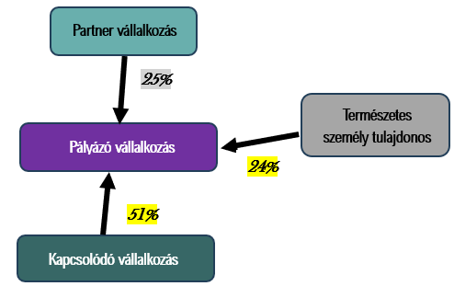
 | A TULAJDONOSOK BEFOLYÁSA EGYÜTTESEN NEM ÉRI EL A MINIMUM 100%-OT. KÉRJÜK ELLENŐRIZZE AZ ADATOKAT!
 | Tulajdonos | Befolyás mértéke (százalék) | Besorolás | Kapcsolat jellege (automatikus) | Ellenőrzés (automatikus)

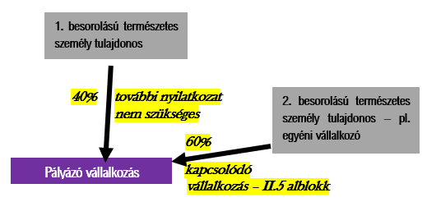

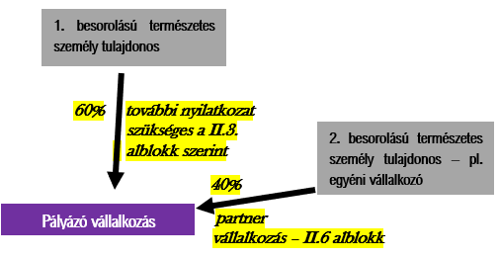

II.2. ALBLOKK: NYILATKOZAT KÖZELI HOZZÁTARTOZÓKRÓL: |  | NEM RELEVÁNS | A II. 1. ALBLOKKBAN NEM KERÜLT RÖGZÍTÉSRE TERMÉSZETES SZEMÉLY, VAGY KEVESEBB, MINT KÉT TERMÉSZETES SZEMÉLY KERÜLT RÖGZÍTÉSRE, MINT TULAJDONOS, EZÉRT NEM ÉRTELMEZHETŐ A KÖZELI HOZZÁTARTOZÓI VISZONYRÓL TETT NYILATKOZAT, ÍGY EZ AZ ALBLOKK NEM KITÖLTENDŐ! FOLYTASSA A KITÖLTÉST A II.3. ALBLOKKNÁL!
 | A KKV besorolás megállapításakor törvényi előírás szerint természetes személy tulajdonosok esetén figyelembe kell venni, hogy a természetes személyek közeli hozzátartozók-e, mivel a közeli hozzátartozók közvetlen és közvetett tulajdoni részesedését vagy szavazati jogát egybe kell számítani. Közeli hozzátartozó a Ptk. 8:1 § (1) bekezdés 1. pontja alapján a házastárs, az egyeneságbeli rokon (gyermek, unoka, szülő, nagyszülő), az örökbefogadott, a mostoha- és a nevelt gyermek, az örökbefogadó-, a mostoha- és a nevelőszülő és a testvér. Kérjük nyilatkozzon az alábbi legördülő menü segítségével, hogy a fent bemutatott természetes személy tulajdonosok között van-e közeli hozzátartozói kapcsolat, és amennyiben igen, a táblázatban nevesítse ezeket. Csak azokról a természetes személy tulajdonosokról kell nyilatkozni, akik a fenti táblában az 1-es besorolást kaptak, nem kell tehát figyelembe venni a 2-es besorolási kategóriát.


 | Közeli hozzátartozók 1-es csoport
 |  | Befolyás mértéke | Indoklás

 | Befolyás mértéke összesen | 0.00%

 | Közeli hozzátartozók 2-es csoport
 | Személy neve | Befolyás mértéke | Indoklás

 | Befolyás mértéke összesen | 0.00%

II. 3. ALBLOKK: NYILATKOZAT TERMÉSZETES SZEMÉLYEN KERESZTÜLI KAPCSOLÓDÁSRÓL: |  |  | NEM RELEVÁNS | A II.1. ÉS II.2. ALBLOKKOKBAN NEM ADOTT MEG OLYAN TERMÉSZETES SZEMÉLY TULAJDONOS(OKA)T, AKI(K)NEK ÖNÁLLÓAN VAGY EGYÜTTESEN 50% FELETTI BEFOLYÁSA VAN A PÁLYÁZÓ VÁLLALKOZÁSBAN, EZÉRT EZ AZ ALBLOKK NEM KITÖLTENDŐ! FOLYTASSA A KITÖLTÉST A II.5. ALBLOKKNÁL!
 | A következő nyilatkozat a pályázóra nézve kitöltendő, mivel az előzőekben megadott adatok alapján - a támogatást igénylő vállalkozásnak van olyan természetes személy tulajdonosa, akinek 50% feletti tulajdoni részesedése vagy szavazati joga van ÉS/VAGY - a vállalkozás tulajdonosai között közeli hozzátartozók vannak (pl. házastárs, szülő, gyermek, testvér), akiknek - mivel a befolyását együtt kell számítani - 50% feletti tulajdoni részesedésük vagy szavazati joguk van. Kérjük nyilatkozzanak a legördülő menü segítségével, hogy a támogatást igénylő vállalkozás természetes személy tulajdonosa és/vagy a közeli hozzátartozók együtt rendelkezik-e/rendelkeznek-e 50% feletti befolyással más vállalkozás(ok)ban is.

II. 4. ALBLOKK: NYILATKOZAT VÁLLALKOZÁSOK AZONOS VAGY SZOMSZÉDOS PIACON VALÓ MŰKÖDÉSÉRŐL: |  |  | NEM RELEVÁNS | A II.1. ÉS II.2.ALBLOKKOKBAN NEM ADOTT MEG OLYAN TERMÉSZETES SZEMÉLY TULAJDONOS(OKA)T, AKI(K)NEK ÖNÁLLÓAN VAGY EGYÜTTESEN 50% FELETTI BEFOLYÁSA VAN, VAGY A II.3.ALBLOKKBAN TETT NYILATKOZATA ALAPJÁN NINCS BEFOLYÁSA/BEFOLYÁSUK MÁS VÁLLALKOZÁSBAN 50% FELETT,EZÉRT EZ AZ ALBLOKK NEM KITÖLTENDŐ! FOLYTASSA A KITÖLTÉST A II.5.ALBLOKKNÁL!

 | Az előző nyilatkozati pont alapján van egyéb vállalkozás(ok)ban 50 % feletti befolyása a támogatást igénylő vállalkozás természetes személy tulajdonosának és/vagy a közeli hozzátartozóknak együttesen. Ahhoz hogy megállapítható legyen, hogy ezen vállalkozások kapcsolódó vállalkozásoknak minősülnek-e, szükséges nyilatkoznia, hogy a támogatást igénylő vállalkozással azonos vagy szomszédos piacon működik/működnek-e az egyéb vállalkozás(ok). Példa azonos piaci tevékenységre: Az érintett természetes személy(ek)nek két olyan vállalkozása is van, amely ugyanazt a tevékenységet végzi. pl.: redőnyjavítással foglalkozik. Példa szomszédos piacon való tevékenységre: A szomszédos piacok olyan piacok, amelyeken a termékek vagy szolgáltatások egymást kiegészítik, vagy olyan termékskálába tartoznak, amelyet általában ugyanaz a vevőkör, ugyanarra a végső felhasználási célra vásárol rendszeresen. Pl. az egyik vállalkozás autóalkatrészt árusít, a másik pedig autószereléssel foglalkozik. Kérjük nyilatkozzanak a legördülő menü segítségével!

 | Kérjük adja meg a másik vállalkozás(ok) nevét, illetve adószámát és töltsön ki vállalkozásonként egy-egy zöld színű, KAPCSOLÓDÓ PIAC megnevezésű munkalapot. A befolyás mértékénél a közeli hozzátartozók befolyása együttesen értelmezendő, szükséges összeadni azok mértékét.
 | Vállalkozás neve | Vállalkozás adószáma | Befolyás mértéke (együttesen) | Vállalkozás adatlapja
 |  |  |  | Ugrás az adatokhoz
 |  |  |  | Ugrás az adatokhoz
 |  |  |  | Ugrás az adatokhoz
 |  |  |  | Ugrás az adatokhoz
 |  |  |  | Ugrás az adatokhoz
 |  |  |  | Ugrás az adatokhoz

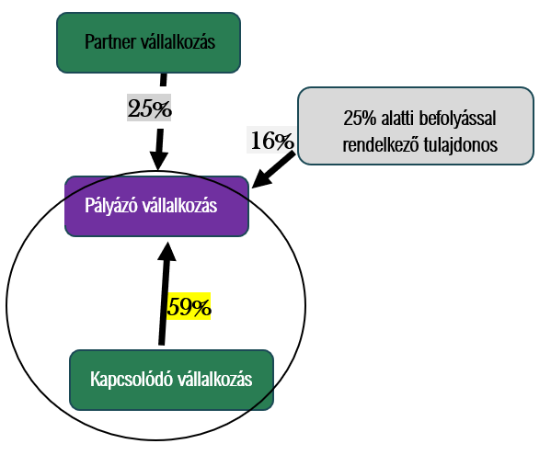
II. 5. ALBLOKK: PÁLYÁZÓ VÁLLALKOZÁS KAPCSOLÓDÓ VÁLLALKOZÁSA: |  | NEM RELEVÁNS | A II.1. ALBLOKKBAN MEGADOTT ADATOK ALAPJÁN A PÁLYÁZÓ VÁLLALKOZÁS TULAJDONOSAI KÖZÖTT NINCS OLYAN VÁLLALKOZÁS, MELY 50% FELETTI BEFOLYÁSSAL BÍR (EZÁLTAL NEM KAPCSOLÓDÓ VÁLLALKOZÁS), EZÉRT EZ AZ ALBLOKK NEM KITÖLTENDŐ! FOLYTASSA A KITÖLTÉST A II.6. ALBLOKKNÁL!
 | A fentebb megadott tulajdonosi összetétel alapján a pályázó vállalkozás tulajdonosai között egy kapcsolódó vállalkozás is van. Kérjük, adja meg ennek a vállalkozásnak az adószámát, és a link segítségével töltse fel a KAPCSOLÓDÓ megnevezésű, zöld munkalapot. Felhívjuk a figyelmet, hogy amennyiben a pályázó vállakozás tulajdonsa befektető és 50% feletti befolyással rendelkezik a pályázó vállalkozásban, akkor a 'Kapcsolódó' vállalkozás lapfülön taláható gazdálkodási adatok nem kitöltendőek,mivel a KKV törvény 4.§ (6) bekezdése alapján önálló vállalkozásnak (tehát nem kapcsoldó vállalkozásnak) minősülnek az alábbiak értelmében: "a befektetői sem közvetlenül, sem közvetve nem vesznek részt az irányításban, vagy amelynek a befektetői nem vállalkozásként működnek".

 | KAPCSOLÓDÓ vállalkozás neve | KAPCSOLÓDÓ vállalkozás adószáma | Vállalkozás adatlapja
 |  |  | Ugrás az adatokhoz

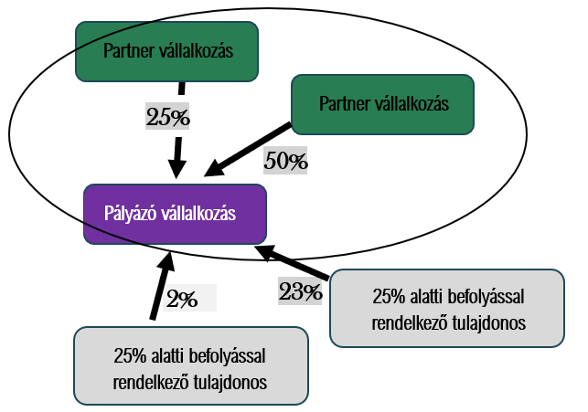
II. 6. ALBLOKK: PÁLYÁZÓ VÁLLALKOZÁS PARTNER VÁLLALKOZÁSAI: |  | NEM RELEVÁNS | A II.1. ALBLOKKBAN MEGADOTT ADATOK ALAPJÁN A PÁLYÁZÓ VÁLLALKOZÁS TULAJDONOSAI KÖZÖTT NINCS OLYAN VÁLLALKOZÁS, MELY 25%-OT ELÉRŐ, DE 50%-OT NEM MEGHALADÓ BEFOLYÁSSAL BÍR (EZÁLTAL NEM PARTNER VÁLLALKOZÁS), EZÉRT EZ AZ ALBLOKK NEM KITÖLTENDŐ! FOLYTASSA A KITÖLTÉST A III. BLOKKNÁL!
 | A fentebb megadott tulajdonosi összetétel alapján a pályázó vállalkozás tulajdonosai között van PARTNER VÁLLALKOZÁS is, ezeket a táblázatban a Kapcsolat jellege oszlopban jelöltük. Kérjük, hogy soronként adja meg a PARTNER VÁLLALKOZÁSOK mellé az adószámukat. Ezt követően a link segítségével töltse fel Partner vállalkozásonként a kapcsolódó zöld munkalapokat.
 | PARTNER vállalkozás neve | PARTNER vállalkozás adószáma | Vállalkozás adatlapja
 |  |  | Ugrás az adatokhoz
 |  |  | Ugrás az adatokhoz
 |  |  | Ugrás az adatokhoz
 |  |  | Ugrás az adatokhoz

III. BLOKK: A PÁLYÁZÓ VÁLLALKOZÁS BEFOLYÁSA MÁS VÁLLALKOZÁSOKBAN:

 | PÁLYÁZÓ VÁLLALKOZÁS BEFOLYÁSA MÁS VÁLLALKOZÁSOKBAN
 | A KKV minősítés során nem csak a pályázó vállalkozás tulajdonosait, illetve az azokhoz kapcsolódó vagy partner vállalkozásként kötődő vállalkozásokat vizsgáljuk, hanem azt is, hogy a pályázó vállalkozásnak milyen befolyása van más vállalkozásokban. Kérjük nyilatkozzon arról, hogy a pályázó vállalkozásnak van-e legalább 25%-ot elérő befolyása más vállalkozás(ok)ban akár tulajdoni hányad, akár szavazati jog alapján. Ha nincs 25%-ot elérő befolyása más vállalkozásokban, akkor elegendő az alábbi nyilatkozatot megtennie. Amennyiben a pályázó vállalkozásnak van ilyen jellegű befolyása, kérjük ezt a nyilatkozattal jelezze és az alábbi táblázatba tüntesse fel ezeket a vállalkozásokat. Ha a tulajdoni hányad és a szavazati jog mértéke eltér, a magasabb értéket írja a befolyás mértéke oszlopba. Ha az Ellenőrzés oszlopban figyelmeztetés jelenik meg, kérjük azt figyelmesen olvassa el, és javítsa a feltöltött adatokat. A Tennivaló oszlopban látható, hogy az adott vállalkozásra vonatkozó részletes adatokat melyik munkalapon kell feltüntetni. Kérjük figyeljen arra, hogy ezúttal mindig KÉK színű munkalapokon dolgozzon, ez a munkalap nevében is szerepel. Összesen 10-10 db Kapcsolódó KÉK és Partner KÉK munkafül lap áll rendelkezésre, amennyiben a pályázó vállalkozás ennél több kapcsolódó -, és/vagy partnervállalkozással rendelkezik, akkor új munkalap létrehozása szükséges, melynek érdekében kérjük, hogy a kozigprogramok@em.gov.hu e-mail címre írjon.

 | Vállalkozás megnevezése | Befolyás mértéke (százalék) | Kapcsolat jellege (automatikus) | Ellenőrzés (automatikus) |  | Tennivaló | KÉK munkalapon szereplő vállalkozás

 | ÖSSZESÍTÉS
 | Kapcsolódó vállalkozás | 0
 | Partner vállalkozás | 0

IV. BLOKK: AGGREGÁLT ADATOK (EURO) --AUTOMATIKUSAN TÖLTŐDIK--:

 |  | Üzleti év kezdete | Üzleti év vége | Üzleti évben átlagosan foglalkoztatottak száma (fő) | Éves nettó árbevétel (Euró) | Mérlegfőösszeg (Euró) | BESOROLÁS
 | N
 | N-1
 | N-2

VAGY
ÉS
 | Küszöbértékek | Összes foglalkoztatotti létszám | Éves nettó árbevétel (Euró) | Mérlegfőösszeg (Euró)
 | Középvállalkozás | < 250 fő | ≤ 50 000 000 | ≤ 43 000 000
 | Kisvállalkozás | < 50 fő | ≤ 10 000 000 | ≤ 10 000 000
 | Mikrovállalkozás | <10 fő | ≤ 2 000 000 | ≤ 2 000 000

KAPCSOLÓDÓ PIAC1
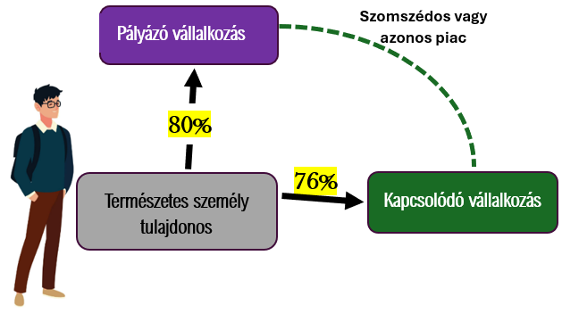
Kapcsolódó vállalkozás összesítő (automatikusan töltődik, ezt a blokkot Önnek nem kell töltenie): |  |  |  |  | VISSZA A PÁLYÁZÓ FÜLRE
 | Üzleti évben átlagosan foglalkoztatottak száma (fő) | Éves nettó árbevétel (euró) | Mérlegfőösszeg (euró)
N | - | - | -
N-1 | - | - | -
N-2 | - | - | -

I. BLOKK: KAPCSOLÓDÓ VÁLLALKOZÁS SAJÁT ADATAI:
Kapcsolódó vállalkozás megnevezése (automatikusan töltődik a PÁLYÁZÓ munkalapról): | 0
Kapcsolódó vállalkozás adószáma (automatikusan töltődik a PÁLYÁZÓ munkalapról): | 0

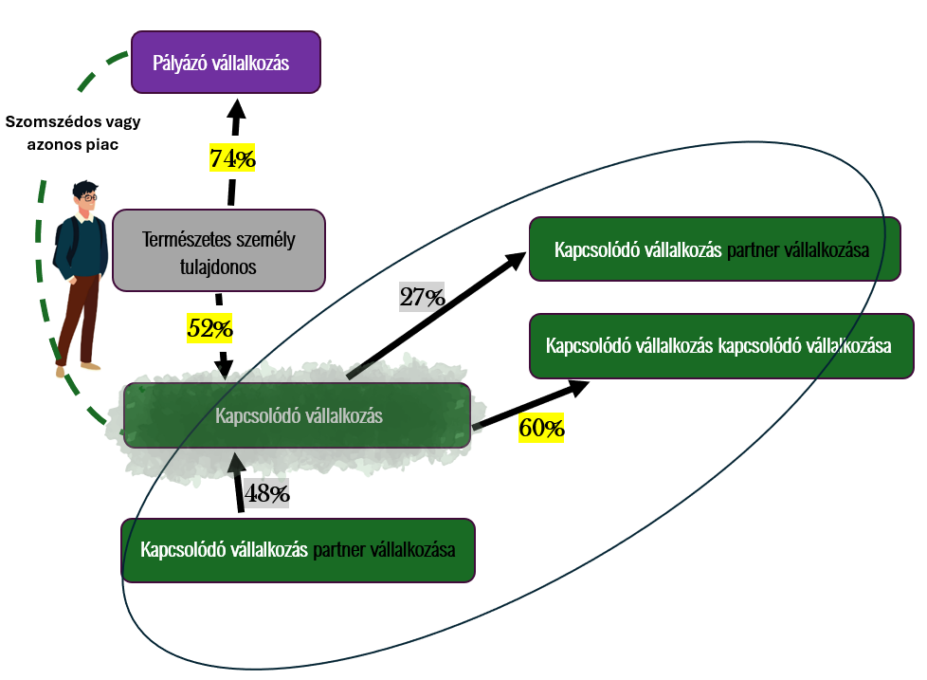
Kérjük, adja meg ennek a vállalkozásnak a gazdálkodási adatait főszabály szerint az utolsó három lezárt üzleti évre vonatkozóan. FONTOS: Ha a pályázó vállalkozásnak csak egy vagy két lezárt üzleti éve van, ennek a vállalkozásnak is csak azokra az évekre szükséges feltüntetni az adatait. Amennyiben a pályázó vállalkozás rendelkezik 2025. évre szóló beszámolóval (N év adata), ugyanakkor a kapcsolódó vállalkozásnak még nem készült el a beszámolója, kérjük az üzleti év kezdete és vége adatokat töltse fel, de más adatokat az N évre vonatkozóan nem szükséges feltüntetni. Ha a kapcsolódó vállalkozás rendelkezik 2025 évi beszámolóval, de a pályázó vállalkozás még nem, akkor a 2025 évi beszámolót nem kell feltüntetni. Amennyiben a vállalkozás esetén beszámoló közzétételi kötelezettség áll fenn, az adatokat a https://e-beszamolo.im.gov.hu/oldal/kezdolap oldalról letölthető beszámolóival összhangban adja meg. Amennyiben beszámoló készítésére nem kötelezett a vállalkozás, akkor az adóbevallásban, illetve a nyilvántartásokban (pl. foglalkoztatottak száma) szerepelnek a releváns adatok, ebben az esetben a mérlegfőösszeg nem értelmezhető, ezért nem szükséges kitölteni. Kérjük, a kitöltésnél ügyeljen arra, hogy az e-beszámoló felületen az adatok ezer vagy millió forintban kerülnek feltüntetésre. Továbbá előfordulhat, hogy a beszámoló forinttól eltérő devizában készült. Kérjük, hogy a táblázatban a pontos összeget rögzítse, forintban megadva! Speciális esetek: Előfordulhat, hogy az alábbiak közül valamelyik üzleti év csak tört évként értelmezhető a kapcsolódó vállalkozásnál. Ebben az esetben az árbevétel adatot évesíteni szükséges, a létszám adatot és a mérlegfőösszeget - ha az értelmezhető - azonban nem. Évesített árbevétel = (Tört év árbevétele / a beszámolóban szereplő működési napok száma) × az adott év napjainak száma Amennyiben valamely üzleti évre adónem áttérés miatt két beszámoló készült, a következők szerint kell eljárni: az árbevétel adatokat össze |  |  |  |  |  | 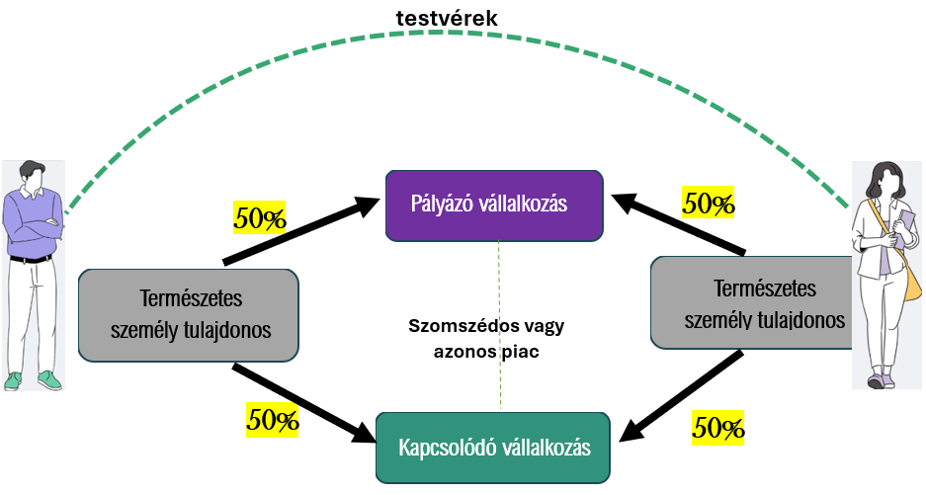

 | Üzleti év kezdete | Üzleti év vége | Üzleti évben átlagosan foglalkoztatottak száma (fő) | Éves nettó árbevétel (forint) | Mérlegfőösszeg (Ft)
N
N-1
N-2

A KKV besorolás megállapításához a törvény alapján figyelembe kell venni a pályázó vállalkozás kapcsolódó vállalkozásának a kapcsolódó és partner vállalkozásait is.Figyelembe vesszük azokat a vállalkozásokat is, akik a pályázó kapcsolódó vállalkozását tulajdonolják, és azokat is, akikre a kapcsolódó vállalkozásnak van befolyása, ezért szerepelnek a nyilak két irányba a 3. ábrán. Az alábbi két külön táblázatba szükséges az adatokat feltüntetni.

II. BLOKK: 0 KAPCSOLÓDÓ VÁLLALKOZÁSAI:
Az alábbiakban fel kell tüntetni a pályázó vállalkozás természetes személyen keresztüli kapcsolódó vállakozásának (amelyről ez a munkalap szól) a KAPCSOLÓDÓ VÁLLALKOZÁSAIT. Jelen esetben tehát azokat a vállalkozásokat, amelyekben a pályázó vállalkozás kapcsolódó vállalkozása 50%-nál nagyobb befolyással bír. Annyi évre vonatkozóan kell adatot szolgáltatni, amennyi lezárt üzleti évvel a pályázó vállalkozás rendelkezik. FONTOS TUDNIVALÓK: Ha a pályázó vállalkozásnak csak egy vagy két lezárt üzleti éve van, az itt feltüntetett vállalkozásoknak is csak azokra az évekre szükséges feltüntetni az adatait. Amennyiben a pályázó vállalkozás rendelkezik 2025. évre szóló beszámolóval (N év adata), ugyanakkor a kapcsolódó vállalkozásoknak még nem készült el a beszámolója, kérjük az üzleti év kezdete és vége adatokat töltse fel, de más adatokat az N évre vonatkozóan nem szükséges feltüntetni. Ha a kapcsolódó vállalkozás rendelkezik 2025. évi beszámolóval, de a pályázó vállalkozás még nem, a 2025. évi adatokat nem kell feltüntetni. Amennyiben a vállalkozás esetén beszámoló közzétételi kötelezettség áll fenn, az adatokat a https://e-beszamolo.im.gov.hu/oldal/kezdolap oldalról letölthető beszámolóival összhangban adja meg. Amennyiben beszámoló készítésére nem kötelezett a vállalkozás, akkor az adóbevallásban, illetve a nyilvántartásokban (pl. foglalkoztatottak száma) szerepelnek a releváns adatok, ebben az esetben a mérlegfőösszeg nem értelmezhető, ezért nem szükséges kitölteni. Kérjük, a kitöltésnél ügyeljen arra, hogy az e-beszámoló felületen az adatok ezer vagy millió forintban kerülnek feltüntetésre. Továbbá előfordulhat, hogy a beszámoló forinttól eltérő devizában készült. Kérjük, hogy a táblázatban a pontos összeget rögzítse, forintban megadva! Speciális esetek: Előfordulhat, hogy az alábbiak közül valamelyik üzleti év csak tört évként értelmezhető a kapcsolódó vállalkozásnál. Ebben az esetben az árbevétel adatot évesíteni szükséges, a létszám adatot és a mé

 |  |  |  | 0 |  |  |  |  | 0 |  |  |  |  | 0
0 Kapcsolódó vállalkozásának neve | Kapcsolódó vállalkozás adószáma | N üzleti év kezdete | N üzleti év vége | N üzleti évben átlagosan foglalkoztatottak száma (fő) | N üzleti év éves nettó árbevétele (Ft) | N üzleti év mérlegfőösszege (Ft) | N-1 üzleti év kezdete | N-1 üzleti év vége | N-1 üzleti évben átlagosan foglalkoztatottak száma (fő) | N-1 üzleti év éves nettó árbevétele (Ft) | N-1 üzleti év mérlegfőösszege (Ft) | N-2 üzleti év kezdete | N-2 üzleti év vége | N-2 üzleti évben átlagosan foglalkoztatottak száma (fő) | N-2 üzleti év éves nettó árbevétele (Ft) | N-2 üzleti év mérlegfőösszege (Ft)

III. BLOKK: 0 PARTNER VÁLLALKOZÁSAI:
Meg kell vizsgálni, hogy a pályázó vállalkozás kapcsolódó vállalkozása mely vállalkozásokkal áll PARTNERVÁLLALKOZÁSI kapcsolatban. Tehát mely vállalkozásoknak van 25%-ot elérő, de 50%-ot nem meghaladó befolyása a kapcsolódó vállalkozásban, és a kapcsolódó vállalkozás mely vállalkozásokban rendelkezik ilyen mértékű befolyással. Annyi évre vonatkozóan szükséges adatot szolgáltatni, amennyi lezárt üzleti évvel a pályázó vállalkozás rendelkezik. FONTOS TUDNIVALÓK: Ha a pályázó vállalkozásnak csak egy vagy két lezárt üzleti éve van, az itt feltüntetett vállalkozásoknak is csak azokra az évekre szükséges feltüntetni az adatait. Amennyiben a pályázó vállalkozás rendelkezik 2025. évre szóló beszámolóval (N év adata), ugyanakkor a partner vállalkozásoknak még nem készült el a beszámolója, kérjük az üzleti év kezdete és vége adatokat töltse fel, de más adatokat az N évre vonatkozóan nem szükséges feltüntetni. Amennyiben a partner vállalkozások rendelkeznek 2025. évi beszámolóval, de a pályázó vállalkozás nem, a 2025. évi adatokat nem kell feltüntetni. Amennyiben a vállalkozás esetén beszámoló közzétételi kötelezettség áll fenn, az adatokat a https://e-beszamolo.im.gov.hu/oldal/kezdolap oldalról letölthető beszámolóival összhangban adja meg. Amennyiben beszámoló készítésére nem kötelezett a vállalkozás, akkor az adóbevallásban, illetve a nyilvántartásokban (pl. foglalkoztatottak száma) szerepelnek a releváns adatok, ebben az esetben a mérlegfőösszeg nem értelmezhető, ezért nem szükséges kitölteni. Kérjük, a kitöltésnél ügyeljen arra, hogy az e-beszámoló felületen az adatok ezer vagy millió forintban kerülnek feltüntetésre. Továbbá előfordulhat, hogy a beszámoló forinttól eltérő devizában készült. Kérjük, hogy a táblázatban a pontos összeget rögzítse, forintban megadva! Speciális esetek: Előfordulhat, hogy az alábbiak közül valamelyik üzleti év csak tört évként értelmezhető a partner vállalkozásnál. Ebben az esetben az árbevétel adatot évesíteni szükséges,
 |  |  |  |  |  | 0 |  |  |  |  |  |  | 0 |  |  |  |  |  |  | 0
0 Partnervállalkozásának megnevezése | Partnervállalkozás adószáma | N üzleti év tőkeérdekeltség aránya | N üzleti év szavazati arány | N üzleti év kezdete | N üzleti év vége | N üzleti évben átlagosan foglalkoztatottak száma (fő) | N üzleti év éves nettó árbevétele (Ft) | N üzleti év mérlegfőösszege (Ft) | N-1 üzleti év tőkeérdekeltség aránya | N-1 üzleti év szavazati arány | N-1 üzleti év kezdete | N-1 üzleti év vége | N-1 üzleti évben átlagosan foglalkoztatottak száma (fő) | N-1 üzleti év éves nettó árbevétele (Ft) | N-1 üzleti év mérlegfőösszege (Ft) | N-2 üzleti év tőkeérdekeltség aránya | N-2 üzleti év szavazati arány | N-2 üzleti év kezdete | N-2 üzleti év vége | N-2 üzleti évben átlagosan foglalkoztatottak száma (fő) | N-2 üzleti év éves nettó árbevétele (Ft) | N-2 üzleti év mérlegfőösszege (Ft)

KAPCSOLÓDÓ
Kapcsolódó vállalkozás összesítő (automatikusan töltődik, ezt a blokkot Önnek nem kell töltenie): |  |  |  |  | VISSZA A PÁLYÁZÓ FÜLRE
 | Üzleti évben átlagosan foglalkoztatottak száma (fő) | Éves nettó árbevétel (euró) | Mérlegfőösszeg (euró)
N | - | - | -
N-1 | - | - | -
N-2 | - | - | -

I. BLOKK: KAPCSOLÓDÓ VÁLLALKOZÁS SAJÁT ADATAI:
Kapcsolódó vállalkozás megnevezése (automatikusan töltődik a PÁLYÁZÓ munkalapról):
Kapcsolódó vállalkozás adószáma (automatikusan töltődik a PÁLYÁZÓ munkalapról): | 0

Kérjük, adja meg ennek a vállalkozásnak a gazdálkodási adatait főszabály szerint az utolsó három lezárt üzleti évre vonatkozóan. FONTOS: Ha a pályázó vállalkozásnak csak egy vagy két lezárt üzleti éve van, ennek a vállalkozásnak is csak azokra az évekre szükséges feltüntetni az adatait. Amennyiben a pályázó vállalkozás rendelkezik 2025. évre szóló beszámolóval (N év adata), ugyanakkor a kapcsolódó vállalkozásnak még nem készült el a beszámolója, kérjük az üzleti év kezdete és vége adatokat töltse fel, de más adatokat az N évre vonatkozóan nem szükséges feltüntetni. Ha a kapcsolódó vállalkozás rendelkezik 2025 évi beszámolóval, de a pályázó vállalkozás még nem, akkor a 2025 évi beszámolót nem kell feltüntetni. Amennyiben a vállalkozás esetén beszámoló közzétételi kötelezettség áll fenn, az adatokat a https://e-beszamolo.im.gov.hu/oldal/kezdolap oldalról letölthető beszámolóival összhangban adja meg. Amennyiben beszámoló készítésére nem kötelezett a vállalkozás, akkor az adóbevallásban, illetve a nyilvántartásokban (pl. foglalkoztatottak száma) szerepelnek a releváns adatok, ebben az esetben a mérlegfőösszeg nem értelmezhető, ezért nem szükséges kitölteni. Kérjük, a kitöltésnél ügyeljen arra, hogy az e-beszámoló felületen az adatok ezer vagy millió forintban kerülnek feltüntetésre. Továbbá előfordulhat, hogy a beszámoló forinttól eltérő devizában készült. Kérjük, hogy a táblázatban a pontos összeget rögzítse, forintban megadva! Speciális esetek: Előfordulhat, hogy az alábbiak közül valamelyik üzleti év csak tört évként értelmezhető a kapcsolódó vállalkozásnál. Ebben az esetben az árbevétel adatot évesíteni szükséges, a létszám adatot és a mérlegfőösszeget - ha az értelmezhető - azonban nem. Évesített árbevétel = (Tört év árbevétele / a beszámolóban szereplő működési napok száma) × az adott év napjainak száma Amennyiben valamely üzleti évre adónem áttérés miatt két beszámoló készült, a következők szerint kell eljárni: az árbevétel adatokat össze |  |  |  |  |  | 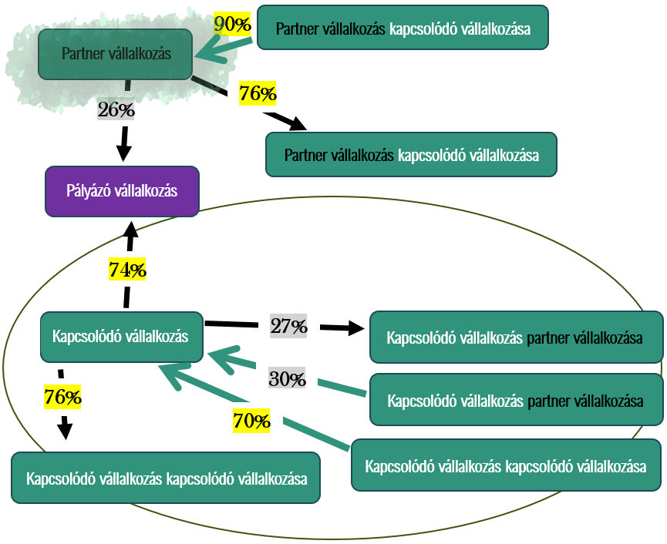

 | Üzleti év kezdete | Üzleti év vége | Üzleti évben átlagosan foglalkoztatottak száma (fő) | Éves nettó árbevétel (forint) | Mérlegfőösszeg (Ft)
N
N-1
N-2

A KKV besorolás megállapításához a törvény alapján figyelembe kell venni a pályázó vállalkozás kapcsolódó vállalkozásának a kapcsolódó és partner vállalkozásait is. Az ábrán tehát a bekeretezett ügyfélkörre gyűjtjük most az adatokat. Figyelembe vesszük azokat a vállalkozásokat is, akik a pályázó kapcsolódó vállalkozását tulajdonolják, és azokat is, akikre a kapcsolódó vállalkozásnak van befolyása, ezért szerepelnek a nyilak két irányba.

II. BLOKK: KAPCSOLÓDÓ VÁLLALKOZÁSAI:
Az alábbiakban fel kell tüntetni a pályázó vállalkozás kapcsolódó vállakozásának (amelyről ez a munkalap szól) a KAPCSOLÓDÓ VÁLLALKOZÁSAIT. Jelen esetben tehát azokat a vállalkozásokat (ideértve az egyéni vállalkozókat vagy önálló vállalkozói tevékenységet folytató magánszemélyeket is), amelyekben a pályázó vállalkozás kapcsolódó vállalkozása 50%-nál nagyobb befolyással bír. Annyi évre vonatkozóan kell adatot szolgáltatni, amennyi lezárt üzleti évvel a pályázó vállalkozás rendelkezik. FONTOS TUDNIVALÓK: Ha a pályázó vállalkozásnak csak egy vagy két lezárt üzleti éve van, az itt feltüntetett vállalkozásoknak is csak azokra az évekre szükséges feltüntetni az adatait. Amennyiben a pályázó vállalkozás rendelkezik 2025. évre szóló beszámolóval (N év adata), ugyanakkor a kapcsolódó vállalkozásoknak még nem készült el a beszámolója, kérjük az üzleti év kezdete és vége adatokat töltse fel, de más adatokat az N évre vonatkozóan nem szükséges feltüntetni. Ha a kapcsolódó vállalkozás rendelkezik 2025. évi beszámolóval, de a pályázó vállalkozás még nem, a 2025. évi adatokat nem kell feltüntetni. Amennyiben a vállalkozás esetén beszámoló közzétételi kötelezettség áll fenn, az adatokat a https://e-beszamolo.im.gov.hu/oldal/kezdolap oldalról letölthető beszámolóival összhangban adja meg. Amennyiben beszámoló készítésére nem kötelezett a vállalkozás, akkor az adóbevallásban, illetve a nyilvántartásokban (pl. foglalkoztatottak száma) szerepelnek a releváns adatok, ebben az esetben a mérlegfőösszeg nem értelmezhető, ezért nem szükséges kitölteni. Kérjük, a kitöltésnél ügyeljen arra, hogy az e-beszámoló felületen az adatok ezer vagy millió forintban kerülnek feltüntetésre. Továbbá előfordulhat, hogy a beszámoló forinttól eltérő devizában készült. Kérjük, hogy a táblázatban a pontos összeget rögzítse, forintban megadva! Speciális esetek: Előfordulhat, hogy az alábbiak közül valamelyik üzleti év csak tört évként értelmezhető a kapcsolódó vállalkozásnál. Ebben az ese

 |  |  |  | 0 |  |  |  |  | 0 |  |  |  |  | 0
Kapcsolódó vállalkozásának neve | Kapcsolódó vállalkozás adószáma | N üzleti év kezdete | N üzleti év vége | N üzleti évben átlagosan foglalkoztatottak száma (fő) | N üzleti év éves nettó árbevétele (Ft) | N üzleti év mérlegfőösszege (Ft) | N-1 üzleti év kezdete | N-1 üzleti év vége | N-1 üzleti évben átlagosan foglalkoztatottak száma (fő) | N-1 üzleti év éves nettó árbevétele (Ft) | N-1 üzleti év mérlegfőösszege (Ft) | N-2 üzleti év kezdete | N-2 üzleti év vége | N-2 üzleti évben átlagosan foglalkoztatottak száma (fő) | N-2 üzleti év éves nettó árbevétele (Ft) | N-2 üzleti év mérlegfőösszege (Ft)

III. BLOKK: PARTNER VÁLLALKOZÁSAI:
Meg kell vizsgálni, hogy a pályázó vállalkozás kapcsolódó vállalkozása mely vállalkozásokkal áll PARTNERVÁLLALKOZÁSI kapcsolatban. Tehát mely vállalkozásoknak van 25%-ot elérő, de 50%-ot nem meghaladó befolyása a kapcsolódó vállalkozásban, és a kapcsolódó vállalkozás mely vállalkozásokban rendelkezik ilyen mértékű befolyással. Annyi évre vonatkozóan szükséges adatot szolgáltatni, amennyi lezárt üzleti évvel a pályázó vállalkozás rendelkezik. FONTOS TUDNIVALÓK: Ha a pályázó vállalkozásnak csak egy vagy két lezárt üzleti éve van, az itt feltüntetett vállalkozásoknak is csak azokra az évekre szükséges feltüntetni az adatait. Amennyiben a pályázó vállalkozás rendelkezik 2025. évre szóló beszámolóval (N év adata), ugyanakkor a partner vállalkozásoknak még nem készült el a beszámolója, kérjük az üzleti év kezdete és vége adatokat töltse fel, de más adatokat az N évre vonatkozóan nem szükséges feltüntetni. Amennyiben a partner vállalkozások rendelkeznek 2025. évi beszámolóval, de a pályázó vállalkozás nem, a 2025. évi adatokat nem kell feltüntetni. Amennyiben a vállalkozás esetén beszámoló közzétételi kötelezettség áll fenn, az adatokat a https://e-beszamolo.im.gov.hu/oldal/kezdolap oldalról letölthető beszámolóival összhangban adja meg. Amennyiben beszámoló készítésére nem kötelezett a vállalkozás, akkor az adóbevallásban, illetve a nyilvántartásokban (pl. foglalkoztatottak száma) szerepelnek a releváns adatok, ebben az esetben a mérlegfőösszeg nem értelmezhető, ezért nem szükséges kitölteni. Kérjük, a kitöltésnél ügyeljen arra, hogy az e-beszámoló felületen az adatok ezer vagy millió forintban kerülnek feltüntetésre. Továbbá előfordulhat, hogy a beszámoló forinttól eltérő devizában készült. Kérjük, hogy a táblázatban a pontos összeget rögzítse, forintban megadva! Speciális esetek: Előfordulhat, hogy az alábbiak közül valamelyik üzleti év csak tört évként értelmezhető a partner vállalkozásnál. Ebben az esetben az árbevétel adatot évesíteni szükséges,
 |  |  |  |  |  | 0 |  |  |  |  |  |  | 0 |  |  |  |  |  |  | 0
Partnervállalkozásának megnevezése | Partnervállalkozás adószáma | N üzleti év tőkeérdekeltség aránya | N üzleti év szavazati arány | N üzleti év kezdete | N üzleti év vége | N üzleti évben átlagosan foglalkoztatottak száma (fő) | N üzleti év éves nettó árbevétele (Ft) | N üzleti év mérlegfőösszege (Ft) | N-1 üzleti év tőkeérdekeltség aránya | N-1 üzleti év szavazati arány | N-1 üzleti év kezdete | N-1 üzleti év vége | N-1 üzleti évben átlagosan foglalkoztatottak száma (fő) | N-1 üzleti év éves nettó árbevétele (Ft) | N-1 üzleti év mérlegfőösszege (Ft) | N-2 üzleti év tőkeérdekeltség aránya | N-2 üzleti év szavazati arány | N-2 üzleti év kezdete | N-2 üzleti év vége | N-2 üzleti évben átlagosan foglalkoztatottak száma (fő) | N-2 üzleti év éves nettó árbevétele (Ft) | N-2 üzleti év mérlegfőösszege (Ft)

PARTNER1
PARTNER vállalkozás összesítő (automatikusan töltődik): |  |  |  |  | VISSZA A PÁLYÁZÓ FÜLRE
 | Üzleti évben átlagosan foglalkoztatottak száma (fő) | Éves nettó árbevétel (euró) | Mérlegfőösszeg (euró)
N
N-1
N-2

I. BLOKK: PARTNER VÁLLALKOZÁS SAJÁT ADATAI:
Partner vállalkozás megnevezése (automatikusan töltődik a PÁLYÁZÓ munkalapról):
Partner vállalkozás adószáma (automatikusan töltődik a PÁLYÁZÓ munkalapról): | 0

II. BLOKK: PARTNER VÁLLALKOZÁS BEFOLYÁSA A PÁLYÁZÓ VÁLLALKOZÁSBAN:
Kérjük, hogy az alábbi táblázatba üzleti évenként tüntesse fel, hogy ennek a partner vállalkozásnak %-ban kifejezve mekkora tőkeérdekeltsége és szavazati aránya van a pályázó vállalkozásban. Ha a pályázó vállalkozás rendelkezik három lezárt üzleti évvel, és a partner vállalkozási kapcsolat mindhárom évben fennállt, akkor a három évre kérjük az adatokat feltüntetni. Ha a pályázó vállalkozásnak csak egy vagy két lezárt üzleti éve van, akkor a befolyás mértékét csak ezekre az évekre szükséges feltüntetni, ha a partner vállalkozás is működött az adott időszakban.

 | N | N-1 | N-2
Tőkeérdekeltség aránya:
Szavazati arány:
Alkalmazott arány:

Kérjük, adja meg ennek a vállalkozásnak a gazdálkodási adatait főszabály szerint az utolsó három lezárt üzleti évre vonatkozóan. FONTOS: Ha a pályázó vállalkozásnak csak egy vagy két lezárt üzleti éve van, ennek a vállalkozásnak is csak azokra az évekre szükséges feltüntetni az adatait. Amennyiben a pályázó vállalkozás rendelkezik 2025. évre szóló beszámolóval (N év adata), ugyanakkor a partner vállalkozásnak még nem készült el a beszámolója, kérjük az üzleti év kezdete és vége adatokat töltse fel, de más adatokat az N évre vonatkozóan nem szükséges feltüntetni. Ha a partner vállalkozás rendelkezik 2025 évi beszámolóval, de a pályázó vállalkozás még nem, akkor a 2025 évi beszámolót nem kell feltüntetni. Amennyiben a vállalkozás esetén beszámoló közzétételi kötelezettség áll fenn, az adatokat a https://e-beszamolo.im.gov.hu/oldal/kezdolap oldalról letölthető beszámolóival összhangban adja meg. Amennyiben beszámoló készítésére nem kötelezett a vállalkozás, akkor az adóbevallásban, illetve a nyilvántartásokban (pl. foglalkoztatottak száma) szerepelnek a releváns adatok, ebben az esetben a mérlegfőösszeg nem értelmezhető, ezért nem szükséges kitölteni. Kérjük, a kitöltésnél ügyeljen arra, hogy az e-beszámoló felületen az adatok ezer vagy millió forintban kerülnek feltüntetésre. Továbbá előfordulhat, hogy a beszámoló forinttól eltérő devizában készült. Kérjük, hogy a táblázatban a pontos összeget rögzítse, forintban megadva! Speciális esetek: Előfordulhat, hogy az alábbiak közül valamelyik üzleti év csak tört évként értelmezhető a partner vállalkozásnál. Ebben az esetben az árbevétel adatot évesíteni szükséges, a létszám adatot és a mérlegfőösszeget - ha az értelmezhető - azonban nem. Évesített árbevétel = (Tört év árbevétele / a beszámolóban szereplő működési napok száma) × az adott év napjainak száma Amennyiben valamely üzleti évre adónem áttérés miatt két beszámoló készült, a következők szerint kell eljárni: az árbevétel adatokat össze kell adn |  |  |  |  |  | 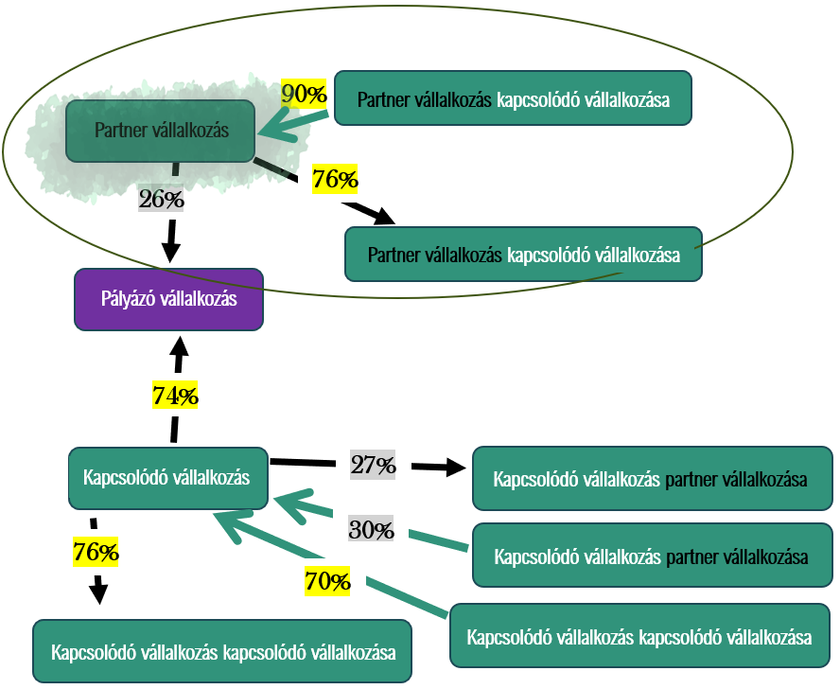

 | Üzleti év kezdete | Üzleti év vége | Üzleti évben átlagosan foglalkoztatottak száma (fő) | Éves nettó árbevétel (forint) | Mérlegfőösszeg (Ft)
N
N-1
N-2

II. BLOKK: KAPCSOLÓDÓ VÁLLALKOZÁSAI:
Az alábbiakban fel kell tüntetni a pályázó vállalkozás partner vállakozásának (amelyről ez a munkalap szól) a KAPCSOLÓDÓ VÁLLALKOZÁSAIT. Jelen esetben tehát azokat a vállalkozásokat (ideértve az egyéni vállalkozókat vagy önálló vállalkozói tevékenységet folytató magánszemélyeket is), amelyekben a pályázó vállalkozás partner vállalkozása 50%-nál nagyobb befolyással bír. Annyi évre vonatkozóan kell adatot szolgáltatni, amennyi lezárt üzleti évvel a pályázó vállalkozás rendelkezik. FONTOS TUDNIVALÓK: Ha a pályázó vállalkozásnak csak egy vagy két lezárt üzleti éve van, az itt feltüntetett vállalkozásoknak is csak azokra az évekre szükséges feltüntetni az adatait. Amennyiben a pályázó vállalkozás rendelkezik 2025. évre szóló beszámolóval (N év adata), ugyanakkor a kapcsolódó vállalkozásoknak még nem készült el a beszámolója, kérjük az üzleti év kezdete és vége adatokat töltse fel, de más adatokat az N évre vonatkozóan nem szükséges feltüntetni. Ha a kapcsolódó vállalkozás rendelkezik 2025. évi beszámolóval, de a pályázó vállalkozás még nem, a 2025. évi adatokat nem kell feltüntetni. Amennyiben a vállalkozás esetén beszámoló közzétételi kötelezettség áll fenn, az adatokat a https://e-beszamolo.im.gov.hu/oldal/kezdolap oldalról letölthető beszámolóival összhangban adja meg. Amennyiben beszámoló készítésére nem kötelezett a vállalkozás, akkor az adóbevallásban, illetve a nyilvántartásokban (pl. foglalkoztatottak száma) szerepelnek a releváns adatok, ebben az esetben a mérlegfőösszeg nem értelmezhető, ezért nem szükséges kitölteni. Kérjük, a kitöltésnél ügyeljen arra, hogy az e-beszámoló felületen az adatok ezer vagy millió forintban kerülnek feltüntetésre. Továbbá előfordulhat, hogy a beszámoló forinttól eltérő devizában készült. Kérjük, hogy a táblázatban a pontos összeget rögzítse, forintban megadva! Speciális esetek: Előfordulhat, hogy az alábbiak közül valamelyik üzleti év csak tört évként értelmezhető a kapcsolódó vállalkozásnál. Ebben az esetben a

 |  |  |  | 0 |  |  |  |  | 0 |  |  |  |  | 0
Kapcsolódó vállalkozásának neve | Kapcsolódó vállalkozás adószáma | N üzleti év kezdete | N üzleti év vége | N üzleti évben átlagosan foglalkoztatottak száma (fő) | N üzleti év éves nettó árbevétele (Ft) | N üzleti év mérlegfőösszege (Ft) | N-1 üzleti év kezdete | N-1 üzleti év vége | N-1 üzleti évben átlagosan foglalkoztatottak száma (fő) | N-1 üzleti év éves nettó árbevétele (Ft) | N-1 üzleti év mérlegfőösszege (Ft) | N-2 üzleti év kezdete | N-2 üzleti év vége | N-2 üzleti évben átlagosan foglalkoztatottak száma (fő) | N-2 üzleti év éves nettó árbevétele (Ft) | N-2 üzleti év mérlegfőösszege (Ft)

KAPCSOLÓDÓ KÉK1
Kapcsolódó vállalkozás összesítő (automatikusan töltődik, ezt a blokkot Önnek nem kell töltenie): |  |  |  |  | VISSZA A PÁLYÁZÓ FÜLRE
 | Üzleti évben átlagosan foglalkoztatottak száma (fő) | Éves nettó árbevétel (euró) | Mérlegfőösszeg (euró)
N | 0.00 | - | -
N-1 | 0.00 | - | -
N-2 | 0.00 | - | -

KAPCSOLÓDÓ VÁLLALKOZÁS SAJÁT ADATAI:
Kapcsolódó vállalkozás megnevezése:
Kapcsolódó vállalkozás adószáma:

Kérjük, adja meg ennek a vállalkozásnak a gazdálkodási adatait főszabály szerint az utolsó három lezárt üzleti évre vonatkozóan. FONTOS: Ha a pályázó vállalkozásnak csak egy vagy két lezárt üzleti éve van, ennek a vállalkozásnak is csak azokra az évekre szükséges feltüntetni az adatait. Amennyiben a pályázó vállalkozás rendelkezik 2025. évre szóló beszámolóval (N év adata), ugyanakkor a kapcsolódó vállalkozásnak még nem készült el a beszámolója, kérjük az üzleti év kezdete és vége adatokat töltse fel, de más adatokat az N évre vonatkozóan nem szükséges feltüntetni. Ha a kapcsolódó vállalkozás rendelkezik 2025 évi beszámolóval, de a pályázó vállalkozás még nem, akkor a 2025 évi beszámolót nem kell feltüntetni. Amennyiben a vállalkozás esetén beszámoló közzétételi kötelezettség áll fenn, az adatokat a https://e-beszamolo.im.gov.hu/oldal/kezdolap oldalról letölthető beszámolóival összhangban adja meg. Amennyiben beszámoló készítésére nem kötelezett a vállalkozás, akkor az adóbevallásban, illetve a nyilvántartásokban (pl. foglalkoztatottak száma) szerepelnek a releváns adatok, ebben az esetben a mérlegfőösszeg nem értelmezhető, ezért nem szükséges kitölteni. Kérjük, a kitöltésnél ügyeljen arra, hogy az e-beszámoló felületen az adatok ezer vagy millió forintban kerülnek feltüntetésre. Továbbá előfordulhat, hogy a beszámoló forinttól eltérő devizában készült. Kérjük, hogy a táblázatban a pontos összeget rögzítse, forintban megadva! Speciális esetek: Előfordulhat, hogy az alábbiak közül valamelyik üzleti év csak tört évként értelmezhető a kapcsolódó vállalkozásnál. Ebben az esetben az árbevétel adatot évesíteni szükséges, a létszám adatot és a mérlegfőösszeget - ha az értelmezhető - azonban nem. Évesített árbevétel = (Tört év árbevétele / a beszámolóban szereplő működési napok száma) × az adott év napjainak száma Amennyiben valamely üzleti évre adónem áttérés miatt két beszámoló készült, a következők szerint kell eljárni: az árbevétel adatokat össze |  |  |  |  |  | 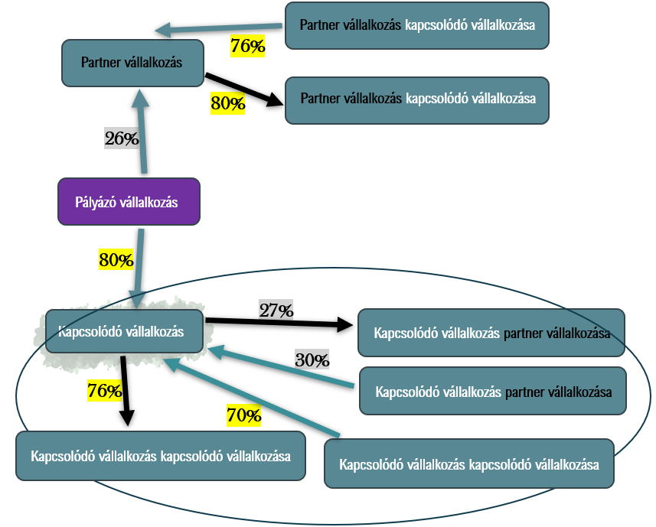

 | Üzleti év kezdete | Üzleti év vége | Üzleti évben átlagosan foglalkoztatottak száma (fő) | Éves nettó árbevétel (forint) | Mérlegfőösszeg (Ft)
N
N-1
N-2

A KKV besorolás megállapításához a törvény alapján figyelembe kell venni a pályázó vállalkozás kapcsolódó vállalkozásának a kapcsolódó és partner vállalkozásait is. Az ábrán tehát a bekeretezett ügyfélkörre gyűjtjük most az adatokat. Figyelembe vesszük azokat a vállalkozásokat is, akik a pályázó kapcsolódó vállalkozását tulajdonolják, és azokat is, akikre a kapcsolódó vállalkozásnak van befolyása, ezért szerepelnek a nyilak két irányba.

KAPCSOLÓDÓ VÁLLALKOZÁSAI:
Az alábbiakban fel kell tüntetni a pályázó vállalkozás kapcsolódó vállakozásának (amelyről ez a munkalap szól) a KAPCSOLÓDÓ VÁLLALKOZÁSAIT. Jelen esetben tehát azokat a vállalkozásokat (ideértve az egyéni vállalkozókat vagy önálló vállalkozói tevékenységet folytató magánszemélyeket is), akik 50%-nál nagyobb befolyással bírnak a kapcsolódó vállalkozásban, másrészt azokat a vállalkozásokat is, amelyekben a pályázó vállalkozás kapcsolódó vállalkozása 50%-nál nagyobb befolyással bír. Annyi évre vonatkozóan kell adatot szolgáltatni, amennyi lezárt üzleti évvel a pályázó vállalkozás rendelkezik. FONTOS TUDNIVALÓK: Ha a pályázó vállalkozásnak csak egy vagy két lezárt üzleti éve van, az itt feltüntetett vállalkozásoknak is csak azokra az évekre szükséges feltüntetni az adatait. Amennyiben a pályázó vállalkozás rendelkezik 2025. évre szóló beszámolóval (N év adata), ugyanakkor a kapcsolódó vállalkozásoknak még nem készült el a beszámolója, kérjük az üzleti év kezdete és vége adatokat töltse fel, de más adatokat az N évre vonatkozóan nem szükséges feltüntetni. Ha a kapcsolódó vállalkozás rendelkezik 2025. évi beszámolóval, de a pályázó vállalkozás még nem, a 2025. évi adatokat nem kell feltüntetni. Amennyiben a vállalkozás esetén beszámoló közzétételi kötelezettség áll fenn, az adatokat a https://e-beszamolo.im.gov.hu/oldal/kezdolap oldalról letölthető beszámolóival összhangban adja meg. Amennyiben beszámoló készítésére nem kötelezett a vállalkozás, akkor az adóbevallásban, illetve a nyilvántartásokban (pl. foglalkoztatottak száma) szerepelnek a releváns adatok, ebben az esetben a mérlegfőösszeg nem értelmezhető, ezért nem szükséges kitölteni. Kérjük, a kitöltésnél ügyeljen arra, hogy az e-beszámoló felületen az adatok ezer vagy millió forintban kerülnek feltüntetésre. Továbbá előfordulhat, hogy a beszámoló forinttól eltérő devizában készült. Kérjük, hogy a táblázatban a pontos összeget rögzítse, forintban megadva! Speciális esetek: Előfordulhat, hogy az

 |  |  |  | 0 |  |  |  |  | 0 |  |  |  |  | 0
Kapcsolódó vállalkozásának neve | Kapcsolódó vállalkozás adószáma | N üzleti év kezdete | N üzleti év vége | N üzleti évben átlagosan foglalkoztatottak száma (fő) | N üzleti év éves nettó árbevétele (Ft) | N üzleti év mérlegfőösszege (Ft) | N-1 üzleti év kezdete | N-1 üzleti év vége | N-1 üzleti évben átlagosan foglalkoztatottak száma (fő) | N-1 üzleti év éves nettó árbevétele (Ft) | N-1 üzleti év mérlegfőösszege (Ft) | N-2 üzleti év kezdete | N-2 üzleti év vége | N-2 üzleti évben átlagosan foglalkoztatottak száma (fő) | N-2 üzleti év éves nettó árbevétele (Ft) | N-2 üzleti év mérlegfőösszege (Ft)

PARTNER VÁLLALKOZÁSAI:
Meg kell vizsgálni, hogy a pályázó vállalkozás kapcsolódó vállalkozása mely vállalkozásokkal áll PARTNERVÁLLALKOZÁSI kapcsolatban. Tehát mely vállalkozásoknak van 25%-ot elérő, de 50%-ot nem meghaladó befolyása a kapcsolódó vállalkozásban, és a kapcsolódó vállalkozás mely vállalkozásokban rendelkezik ilyen mértékű befolyással. Annyi évre vonatkozóan szükséges adatot szolgáltatni, amennyi lezárt üzleti évvel a pályázó vállalkozás rendelkezik. FONTOS TUDNIVALÓK: Ha a pályázó vállalkozásnak csak egy vagy két lezárt üzleti éve van, az itt feltüntetett vállalkozásoknak is csak azokra az évekre szükséges feltüntetni az adatait. Amennyiben a pályázó vállalkozás rendelkezik 2025. évre szóló beszámolóval (N év adata), ugyanakkor a partner vállalkozásoknak még nem készült el a beszámolója, kérjük az üzleti év kezdete és vége adatokat töltse fel, de más adatokat az N évre vonatkozóan nem szükséges feltüntetni. Amennyiben a partner vállalkozások rendelkeznek 2025. évi beszámolóval, de a pályázó vállalkozás nem, a 2025. évi adatokat nem kell feltüntetni. Amennyiben a vállalkozás esetén beszámoló közzétételi kötelezettség áll fenn, az adatokat a https://e-beszamolo.im.gov.hu/oldal/kezdolap oldalról letölthető beszámolóival összhangban adja meg. Amennyiben beszámoló készítésére nem kötelezett a vállalkozás, akkor az adóbevallásban, illetve a nyilvántartásokban (pl. foglalkoztatottak száma) szerepelnek a releváns adatok, ebben az esetben a mérlegfőösszeg nem értelmezhető, ezért nem szükséges kitölteni. Kérjük, a kitöltésnél ügyeljen arra, hogy az e-beszámoló felületen az adatok ezer vagy millió forintban kerülnek feltüntetésre. Továbbá előfordulhat, hogy a beszámoló forinttól eltérő devizában készült. Kérjük, hogy a táblázatban a pontos összeget rögzítse, forintban megadva! Speciális esetek: Előfordulhat, hogy az alábbiak közül valamelyik üzleti év csak tört évként értelmezhető a partner vállalkozásnál. Ebben az esetben az árbevétel adatot évesíteni szükséges,
 |  |  |  |  |  | 0 |  |  |  |  |  |  | 0 |  |  |  |  |  |  | 0
Partnervállalkozásának megnevezése | Partnervállalkozás adószáma | N üzleti év tőkeérdekeltség aránya | N üzleti év szavazati arány | N üzleti év kezdete | N üzleti év vége | N üzleti évben átlagosan foglalkoztatottak száma (fő) | N üzleti év éves nettó árbevétele (Ft) | N üzleti év mérlegfőösszege (Ft) | N-1 üzleti év tőkeérdekeltség aránya | N-1 üzleti év szavazati arány | N-1 üzleti év kezdete | N-1 üzleti év vége | N-1 üzleti évben átlagosan foglalkoztatottak száma (fő) | N-1 üzleti év éves nettó árbevétele (Ft) | N-1 üzleti év mérlegfőösszege (Ft) | N-2 üzleti év tőkeérdekeltség aránya | N-2 üzleti év szavazati arány | N-2 üzleti év kezdete | N-2 üzleti év vége | N-2 üzleti évben átlagosan foglalkoztatottak száma (fő) | N-2 üzleti év éves nettó árbevétele (Ft) | N-2 üzleti év mérlegfőösszege (Ft)

PARTNER KÉK1
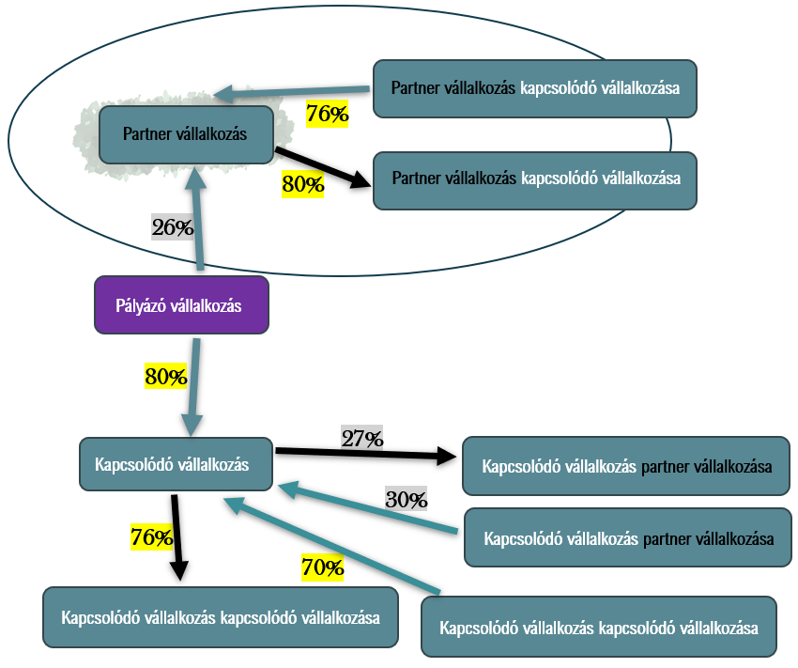
PARTNER vállalkozás összesítő (automatikusan töltődik): |  |  |  |  | VISSZA A PÁLYÁZÓ FÜLRE
 | Üzleti évben átlagosan foglalkoztatottak száma (fő) | Éves nettó árbevétel (euró) | Mérlegfőösszeg (euró)
N
N-1
N-2

PARTNER VÁLLALKOZÁS SAJÁT ADATAI:
Partner vállalkozás megnevezése:
Partner vállalkozás adószáma:

PARTNER VÁLLALKOZÁS BEFOLYÁSA A PÁLYÁZÓ VÁLLALKOZÁSBAN:
Kérjük, hogy az alábbi táblázatba üzleti évenként tüntesse fel, hogy a pályázó vállalkozásnak %-ban kifejezve mekkora tőkeérdekeltsége és szavazati aránya van ebben a partner vállalkozásban. Ha a pályázó vállalkozás rendelkezik három lezárt üzleti évvel, akkor mindhárom évre kérünk adatot. Ha a pályázó csak egy vagy két üzleti évvel rendelkezik, akkor az adatokat is annak megfelelően kell megadni, ha a partner vállalkozás is működött az adott időszakban.

 | N | N-1 | N-2
Tőkeérdekeltség aránya:
Szavazati arány:
Alkalmazott arány: | Kérjük mind a tőkeérdekeltéség, mind a szavazati arány megadását! | Kérjük mind a tőkeérdekeltéség, mind a szavazati arány megadását! | Kérjük mind a tőkeérdekeltéség, mind a szavazati arány megadását!

Kérjük, adja meg ennek a vállalkozásnak a gazdálkodási adatait főszabály szerint az utolsó három lezárt üzleti évre vonatkozóan. FONTOS: Ha a pályázó vállalkozásnak csak egy vagy két lezárt üzleti éve van, ennek a vállalkozásnak is csak azokra az évekre szükséges feltüntetni az adatait. Amennyiben a pályázó vállalkozás rendelkezik 2025. évre szóló beszámolóval (N év adata), ugyanakkor a partner vállalkozásnak még nem készült el a beszámolója, kérjük az üzleti év kezdete és vége adatokat töltse fel, de más adatokat az N évre vonatkozóan nem szükséges feltüntetni. Ha a partner vállalkozás rendelkezik 2025 évi beszámolóval, de a pályázó vállalkozás még nem, akkor a 2025 évi beszámolót nem kell feltüntetni. Amennyiben a vállalkozás esetén beszámoló közzétételi kötelezettség áll fenn, az adatokat a https://e-beszamolo.im.gov.hu/oldal/kezdolap oldalról letölthető beszámolóival összhangban adja meg. Amennyiben beszámoló készítésére nem kötelezett a vállalkozás, akkor az adóbevallásban, illetve a nyilvántartásokban (pl. foglalkoztatottak száma) szerepelnek a releváns adatok, ebben az esetben a mérlegfőösszeg nem értelmezhető, ezért nem szükséges kitölteni. Kérjük, a kitöltésnél ügyeljen arra, hogy az e-beszámoló felületen az adatok ezer vagy millió forintban kerülnek feltüntetésre. Továbbá előfordulhat, hogy a beszámoló forinttól eltérő devizában készült. Kérjük, hogy a táblázatban a pontos összeget rögzítse, forintban megadva! Speciális esetek: Előfordulhat, hogy az alábbiak közül valamelyik üzleti év csak tört évként értelmezhető a partner vállalkozásnál. Ebben az esetben az árbevétel adatot évesíteni szükséges, a létszám adatot és a mérlegfőösszeget - ha az értelmezhető - azonban nem. Évesített árbevétel = (Tört év árbevétele / a beszámolóban szereplő működési napok száma) × az adott év napjainak száma Amennyiben valamely üzleti évre adónem áttérés miatt két beszámoló készült, a következők szerint kell eljárni: az árbevétel adatokat össze kell adn

 | Üzleti év kezdete | Üzleti év vége | Üzleti évben átlagosan foglalkoztatottak száma (fő) | Éves nettó árbevétel (forint) | Mérlegfőösszeg (Ft)
N
N-1
N-2

KAPCSOLÓDÓ VÁLLALKOZÁSAI:
Az alábbiakban fel kell tüntetni a pályázó vállalkozás partner vállakozásának (amelyről ez a munkalap szól) a KAPCSOLÓDÓ VÁLLALKOZÁSAIT. Jelen esetben tehát azokat a vállalkozásokat (ideértve az egyéni vállalkozókat vagy önálló vállalkozói tevékenységet folytató magánszemélyeket is), amelyekben a pályázó vállalkozás partner vállalkozása 50%-nál nagyobb befolyással bír. Annyi évre vonatkozóan kell adatot szolgáltatni, amennyi lezárt üzleti évvel a pályázó vállalkozás rendelkezik. FONTOS TUDNIVALÓK: Ha a pályázó vállalkozásnak csak egy vagy két lezárt üzleti éve van, az itt feltüntetett vállalkozásoknak is csak azokra az évekre szükséges feltüntetni az adatait. Amennyiben a pályázó vállalkozás rendelkezik 2025. évre szóló beszámolóval (N év adata), ugyanakkor a kapcsolódó vállalkozásoknak még nem készült el a beszámolója, kérjük az üzleti év kezdete és vége adatokat töltse fel, de más adatokat az N évre vonatkozóan nem szükséges feltüntetni. Ha a kapcsolódó vállalkozás rendelkezik 2025. évi beszámolóval, de a pályázó vállalkozás még nem, a 2025. évi adatokat nem kell feltüntetni. Amennyiben a vállalkozás esetén beszámoló közzétételi kötelezettség áll fenn, az adatokat a https://e-beszamolo.im.gov.hu/oldal/kezdolap oldalról letölthető beszámolóival összhangban adja meg. Amennyiben beszámoló készítésére nem kötelezett a vállalkozás, akkor az adóbevallásban, illetve a nyilvántartásokban (pl. foglalkoztatottak száma) szerepelnek a releváns adatok, ebben az esetben a mérlegfőösszeg nem értelmezhető, ezért nem szükséges kitölteni. Kérjük, a kitöltésnél ügyeljen arra, hogy az e-beszámoló felületen az adatok ezer vagy millió forintban kerülnek feltüntetésre. Továbbá előfordulhat, hogy a beszámoló forinttól eltérő devizában készült. Kérjük, hogy a táblázatban a pontos összeget rögzítse, forintban megadva! Speciális esetek: Előfordulhat, hogy az alábbiak közül valamelyik üzleti év csak tört évként értelmezhető a kapcsolódó vállalkozásnál. Ebben az esetben a

 |  |  |  | 0 |  |  |  |  | 0 |  |  |  |  | 0
Kapcsolódó vállalkozás neve | Kapcsolódó vállalkozás adószáma | N üzleti év kezdete | N üzleti év vége | N üzleti évben átlagosan foglalkoztatottak száma (fő) | N üzleti év éves nettó árbevétele (Ft) | N üzleti év mérlegfőösszege (Ft) | N-1 üzleti év kezdete | N-1 üzleti év vége | N-1 üzleti évben átlagosan foglalkoztatottak száma (fő) | N-1 üzleti év éves nettó árbevétele (Ft) | N-1 üzleti év mérlegfőösszege (Ft) | N-2 üzleti év kezdete | N-2 üzleti év vége | N-2 üzleti évben átlagosan foglalkoztatottak száma (fő) | N-2 üzleti év éves nettó árbevétele (Ft) | N-2 üzleti év mérlegfőösszege (Ft)

